상품제안서
바쏘 피트 스텐 이중구조텀블러 900ml | 상품코드: S42325

 |  |  |  |  |  |  | 02-713-8555 | www.synergygift.co.kr
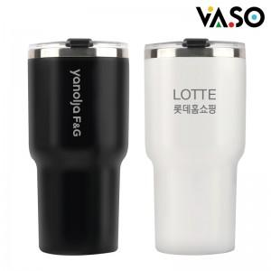

【상세/제작정보】

【인쇄/포장옵션】 | 실크, 레이저, DTF필름 / 포장지포장

【공급단가】 | 수량 | 50~ | 100~ | 300~ | 1,000~ | 5,000~
*VAT별도 | 블랙 | 5,550원 | 5,300원 | 5,050원 | 4,830원 | 4,670원
 | 민트 | 5,550원 | 5,300원 | 5,050원 | 4,830원 | 4,670원
 | 화이트 | 5,550원 | 5,300원 | 5,050원 | 4,830원 | 4,670원

【상품 URL】 | https://www.synergygift.co.kr:443/src/goods_detail.php?gdno=42325

